상품제안서
스텐락 클리어빨대컵 일반 500ml | 상품코드: S25511

 |  |  |  |  |  |  | 02-713-8555 | www.synergygift.co.kr
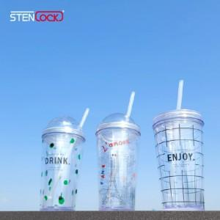

【상세/제작정보】 | <p><span style="font-size: 12pt;">*&nbsp;</span><span style="font-size: 12pt;">패트간지 제작은 별도문의(수량별 간지비용이 다릅니다.)</span></p><p>&nbsp;</p>

【인쇄/포장옵션】 | 실크 / 포장지포장

【공급단가】 | 수량 | 100~ | 200~ | 500~ | 1,000~ | 3,000~
*VAT별도 | 단가 | 3,900원 | 3,690원 | 3,510원 | 3,420원 | 3,360원

【상품 URL】 | https://www.synergygift.co.kr:443/src/goods_detail.php?gdno=25511

